Лист1
Бюджет проєкту "Музика мого села"
№ | Назва | Кількість | Ціна | Сумма | Ссилка | фото
1 | Активний мікшерний пульт BIG PMB 1400FXMP3 - 2*700W (4Ω) | 1 | 10150 | 10150 | https://prom.ua/p1031999671-aktivnyj-mikshernyj-pult.html | 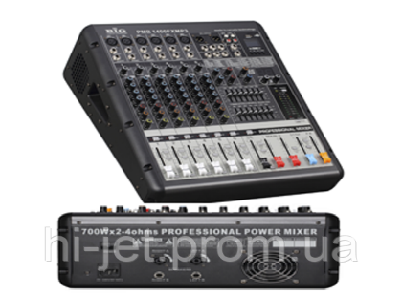
2 | Акустична система BIG SYX750-4ом | 2 | 6960 | 13920 | https://prom.ua/ua/p703233275-big-syx750.html | 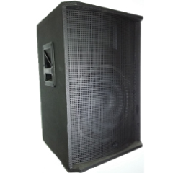
3 | Радіосистема DV audio PGX-224, 2946грн | 1 | 3025 | 3025 | https://prom.ua/p789679213-radiosistema-audio-pgx.html?utm_source=google_pla&utm_medium=cpc&utm_content=pla&utm_campaign=cpa_50&gclid=CjwKCAjwxo6IBhBKEiwAXSYBs8CzcCfiYd9dAVdvzvsSNwXWycsFVSq710kF-GrkVEFp-H3VMz2xyxoCDO8QAvD_BwE | 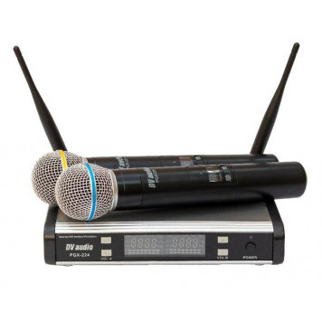
4 | Непередбачувані витрати | 1 | 2900 | 2900
5 | Доставка обладнення силами жителів села | 1 | 0 | 0
 |  |  | Разом | 29995

